Лист1
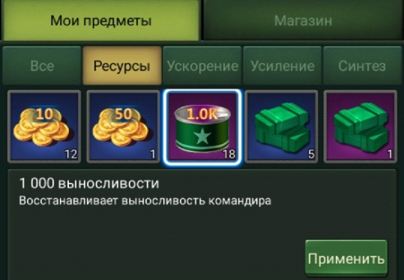
ID/Name | 000002 | Экран мои предметы (ресурсы) отображет только ресурсы
Дата создания/Автор | 2019-11-03 | Иванов
Дата изменения/Автор
Окружение | Из файла environment.xlsx
Предусловия | Игра запущена, выбран экран коммандного центра\штаба
Шаги | 1) Нажать иконку "Предметы"
 | 2) Выбрать пункт "Мои предметы"
 | 3) Выбрать пункт "ресурсы"
Ожидаемый результат | Экран отображает только ресурсы

